ALI-04 Perfil pet
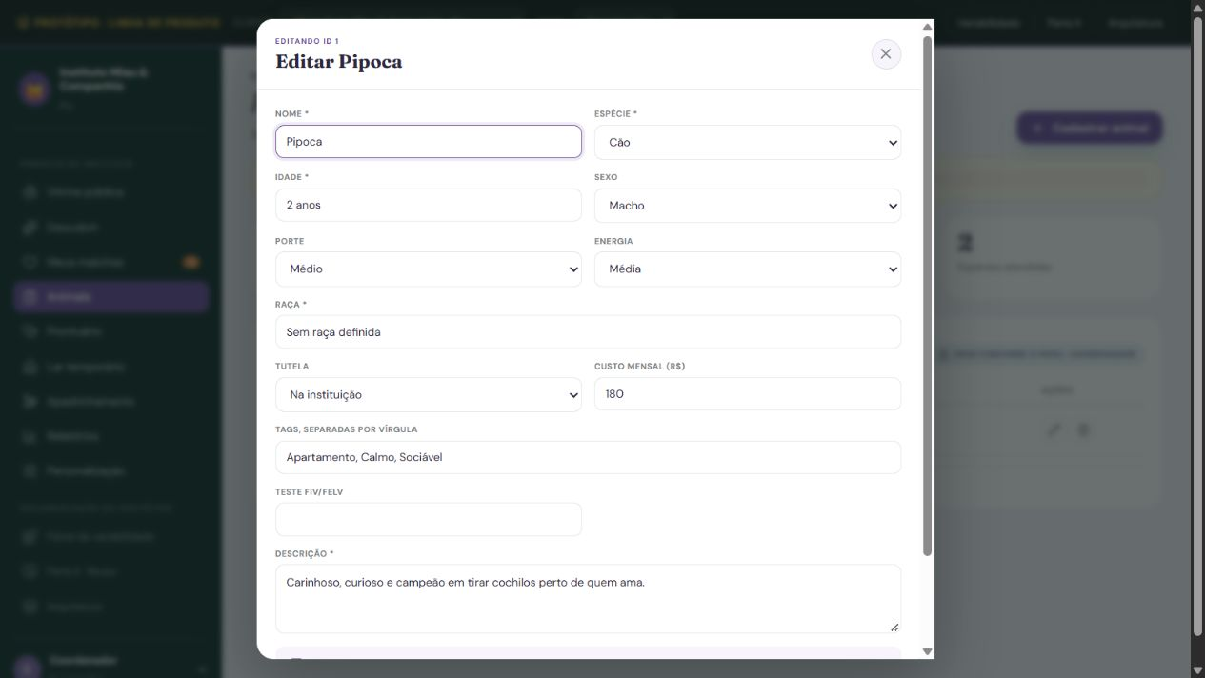
ALI-04 - Perfil do pet
Sistema | MatchEngine Adote Bem
Tipo | ALI - Arquivo Lógico Interno
Justificativa | A ONG mantém o cadastro e as mídias do animal pelo MatchEngine. Dados e mídias são subgrupos dependentes do mesmo pet e formam um ALI, não dois arquivos.
Requisito relacionado | Manter Perfil do pet
Caso de uso relacionado | Manutenção e consultas do grupo ALI-04; rastreabilidade descritiva, IDs de requisito e caso de uso não informados na fonte.

Registro lógico | Item de dado referenciado | Tipo | Observação / exemplo
Dados do pet | Nome | String | Exemplo fictício: Luna
Dados do pet | Idade | String | Exemplo fictício: 3 anos
Dados do pet | Raça | String | Exemplo fictício: Sem raça definida
Dados do pet | Onde reside | String | Exemplo fictício: Blumenau / SC
Dados do pet | Temperamento | String | Exemplo fictício: Calmo
Dados do pet | Hobby | String | Exemplo fictício: Caminhar
Dados do pet | Sexo | String | Exemplo fictício: Fêmea
Dados do pet | Porte | String | Exemplo fictício: Médio
Dados do pet | Energia | String | Exemplo fictício: Moderada
Dados do pet | Necessidade de atividade | Decimal | Exemplo fictício: 40 min/dia
Dados do pet | Castração | Boolean | Exemplo fictício: Sim
Mídias do pet | Mídia principal | String | Exemplo fictício: luna.jpg
Mídias do pet | Outras mídias | String | Exemplo fictício: luna-2.jpg
Dados do pet | Espécie | String | Exemplo fictício: Cão
Dados do pet | Situação do pet | String | Exemplo fictício: Disponível
Dados do pet | ONG responsável | String | Exemplo fictício: Projeto Patinhas
Dados do pet | Faixa etária | String | Exemplo fictício: Adulto

Contagem para PF | Registros lógicos (RL) | 2
Contagem para PF | Itens de dados (DER) | 17
Complexidade | Simples
Tamanho estimado (PF) | 7

Origem e complemento | Grupo com dois registros lógicos e campos originais preservado. Espécie, faixa etária, situação, vínculo ONG responsável e detalhamento biológico foram explicitados para matching e indicadores. Onde reside continua sendo a localização, não o vínculo institucional. O item composto Informações biológicas foi desdobrado em cinco itens independentes: Sexo, Porte, Energia, Necessidade de atividade e Castração. O rótulo guarda-chuva não é contado adicionalmente. A decomposição explicita os campos já descritos na especificação; a localização é apresentada separada do vínculo com a ONG. Nesta atualização de 22/10/2026, a imagem foi substituída por captura real da execução local do Laço, com cobertura parcial identificada na legenda. A identificação, os dados e a classificação continuam referentes ao MatchEngine especificado; a captura não comprova implementação integral da função.
Relação com a tela | Na especificação, o ALI-04 reúne os dados e registros lógicos catalogados. A captura real mostra a ficha do animal ou seu CRUD no Laço, com cobertura parcial dos campos. Criar, editar e excluir usam o repositório em memória do cliente; os dados não persistem ao recarregar a página. Campos ausentes continuam propostos na especificação.

ALI-05 Favoritos
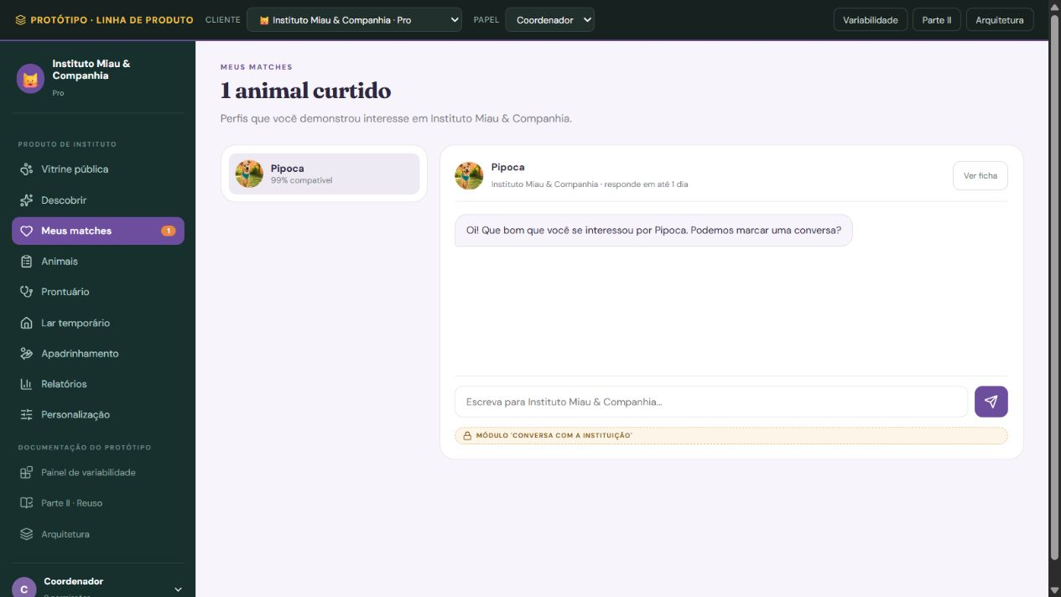
ALI-05 - Favoritos
Sistema | MatchEngine Adote Bem
Tipo | ALI - Arquivo Lógico Interno
Justificativa | A escolha salva é um registro de negócio mantido pelo MatchEngine, com data e observação, independente da apresentação do ranking.
Requisito relacionado | Manter Favoritos
Caso de uso relacionado | Manutenção e consultas do grupo ALI-05; rastreabilidade descritiva, IDs de requisito e caso de uso não informados na fonte.

Registro lógico | Item de dado referenciado | Tipo | Observação / exemplo
Favorito | Adotante | String | Exemplo fictício: ana@example.com
Favorito | Animal favorito | String | Exemplo fictício: Luna
Favorito | Instituição | String | Exemplo fictício: Projeto Patinhas
Favorito | Data em que foi salvo | Date | Exemplo fictício: 14/10/2026
Favorito | Observação | Text | Exemplo fictício: Interesse em conhecer a Luna

Contagem para PF | Registros lógicos (RL) | 1
Contagem para PF | Itens de dados (DER) | 5
Complexidade | Simples
Tamanho estimado (PF) | 7

Origem e complemento | Grupo e campos existentes. Regra de unicidade adotante-animal explicitada na complementação documental anterior. Nesta atualização de 22/10/2026, a imagem foi substituída por captura real da execução local do Laço, com cobertura parcial identificada na legenda. A identificação, os dados e a classificação continuam referentes ao MatchEngine especificado; a captura não comprova implementação integral da função.
Relação com a tela | Na especificação, o ALI-05 reúne favoritos com os dados catalogados. A captura real mostra animais curtidos e matches mantidos no estado da sessão do Laço. Não há persistência do arquivo completo nem os campos de data e observação do favorito especificado; a evidência é parcial.

AIE-06 Vacinação
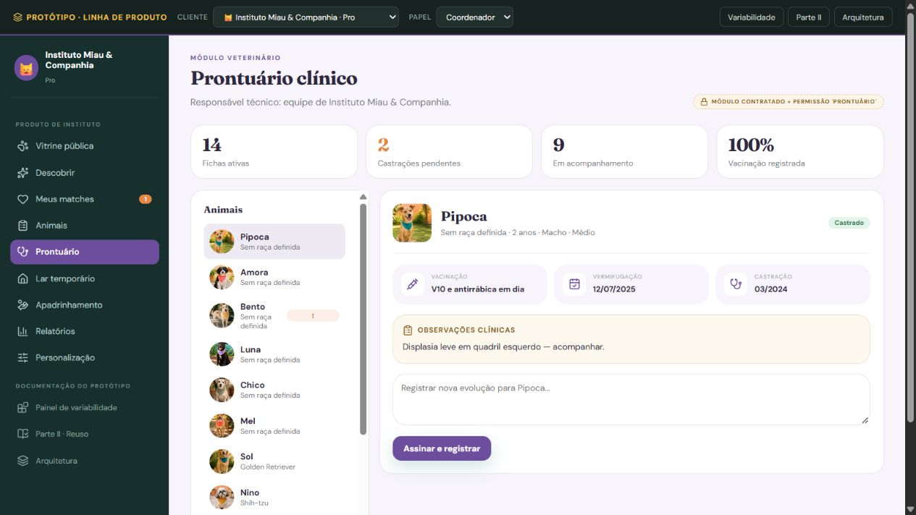
AIE-06 - Histórico de vacinação
Sistema | MatchEngine Adote Bem
Tipo | AIE - Arquivo de Interface Externa
Justificativa | O histórico é mantido no sistema da clínica parceira, fora da fronteira adotada. O MatchEngine apenas consulta esse histórico; este AIE não é o prontuário local do módulo veterinário Laço.
Requisito relacionado | Consultar Histórico de vacinação em fonte externa proposta
Caso de uso relacionado | Consulta à referência AIE-06; rastreabilidade descritiva, IDs de requisito e caso de uso não informados na fonte.
Sistema externo | Sistema externo da clínica parceira; integração proposta.

Registro lógico | Item de dado referenciado | Tipo | Observação / exemplo
Registro de vacinação | Animal | String | Exemplo fictício: Luna
Registro de vacinação | Vacina | String | Exemplo fictício: Antirrábica
Registro de vacinação | Última dose | Date | Exemplo fictício: 01/09/2026
Registro de vacinação | Próxima dose | Date | Exemplo fictício: 01/09/2027
Registro de vacinação | Clínica responsável | String | Exemplo fictício: Clínica Parceira Exemplo

Contagem para PF | Registros lógicos (RL) | 1
Contagem para PF | Itens de dados (DER) | 5
Complexidade | Simples
Tamanho estimado (PF) | 5

Origem e complemento | Grupo e campos existentes. A próxima dose é recuperada da fonte, não calculada nesta consulta. Nesta atualização de 22/10/2026, a imagem foi substituída por captura real da execução local do Laço, com cobertura parcial identificada na legenda. A identificação, os dados e a classificação continuam referentes ao MatchEngine especificado; a captura não comprova implementação integral da função.
Relação com a tela | O AIE-06 é um histórico externo proposto na especificação. A captura real mostra vacinação no prontuário clínico demonstrativo do Laço, com dados locais do animal. Não existe integração com um histórico externo nem recuperação da próxima dose da fonte especificada. A contagem do AIE permanece referente ao escopo documental.

EE - Gustavo
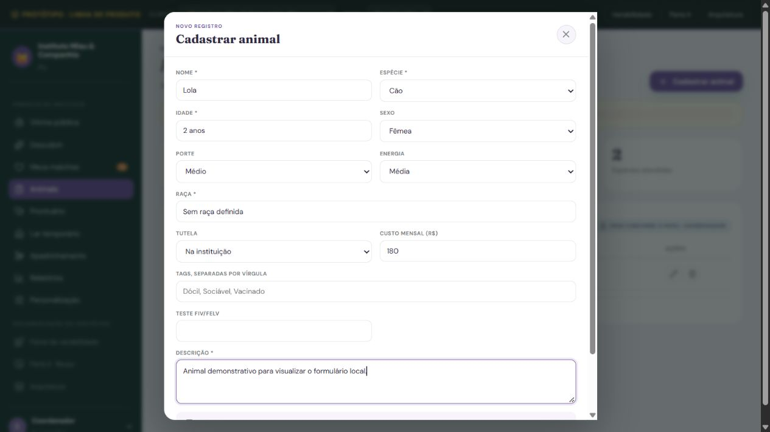
EE-07 - Cadastrar perfil do pet
Tipo e finalidade | EE - A ONG informa os dados do novo pet: nome, idade, espécie, raça, onde reside, temperamento, hobby, sexo, porte, energia, necessidade de atividade em minutos por dia, castração, mídia principal, outras mídias, faixa etária, situação do pet e ONG responsável. O vínculo institucional vem do contexto da ONG autorizada. A situação inicial é Disponível.
Origem e complemento | Processo preservado da identificação preliminar de EEs. Nesta adaptação, os dados mantidos e os dados distintos que atravessam a fronteira são explicitados, incluindo o detalhamento biológico. Nesta atualização de 22/10/2026, a imagem foi substituída por captura real da execução local do Laço, com cobertura parcial identificada na legenda. A identificação, os dados e a classificação continuam referentes ao MatchEngine especificado; a captura não comprova implementação integral da função.
Arquivos e itens | Mantém os dados informados nos registros Dados do pet e Mídias do pet do ALI-04 Perfil do pet. Lê Nome da ONG no ALI-03 Perfil da ONG para validar a associação institucional. O AIE-03 Catálogo de raças pode fornecer Espécie, Raça selecionada, Porte típico, Nível de energia e Necessidade de atividade como referência, por integração proposta; o processo não altera essa base externa. ONG responsável e Onde reside são informações distintas.
Resultado e classificação | Valida os dados e inclui um pet associado à instituição. É EE porque informações entram pela fronteira para manter um ALI; consultar o catálogo não mantém a fonte externa.
Campos complementados | Espécie, Faixa etária, Situação do pet, ONG responsável e o detalhamento de Sexo, Porte, Energia, Necessidade de atividade e Castração são complementos identificados no catálogo consolidado. A identificação usada para selecionar um pet na alteração é uma referência da operação, não um novo atributo proposto para o ALI-04. Cada dado de negócio é listado uma vez; comandos e mensagens ficam separados.
Arquivos referenciados | ALI-04 Perfil do pet; ALI-03 Perfil da ONG; AIE-03 Catálogo de raças

Arquivo / origem | Dado que cruza a fronteira | Uso no processo | DER contado
ALI-04 | Nome | Entrada / retorno | 1
ALI-04 | Idade | Entrada / retorno | 1
ALI-04 / AIE-03 | Espécie | Entrada / retorno | 1
ALI-04 | Raça | Entrada / retorno | 1
ALI-04 | Onde reside | Entrada / retorno | 1
ALI-04 | Temperamento | Entrada / retorno | 1
ALI-04 | Hobby | Entrada / retorno | 1
ALI-04 | Sexo | Entrada / retorno | 1
ALI-04 | Porte | Entrada / retorno | 1
ALI-04 | Energia | Entrada / retorno | 1
ALI-04 / AIE-03 | Necessidade de atividade | Entrada / retorno | 1
ALI-04 | Castração | Entrada / retorno | 1
ALI-04 | Mídia principal | Entrada / retorno | 1
ALI-04 | Outras mídias | Entrada / retorno | 1
ALI-04 | Situação do pet | Entrada / retorno | 1
ALI-04 | ONG responsável | Entrada / retorno | 1
ALI-04 | Faixa etária | Entrada / retorno | 1
Interface / processamento | Conjunto de botões: Cadastrar / Cancelar | Conjunto de comandos | 1
Interface / processamento | Pet cadastrado. | Consistência / resposta | 1
Interface / processamento | Revise os campos obrigatórios ou os valores inválidos. | Consistência / resposta | 1

Arquivos referenciados | Nome do grupo lógico | Uso
ALI-04 | Perfil do pet | Ver finalidade e dados descritos
ALI-03 | Perfil da ONG | Ver finalidade e dados descritos
AIE-03 | Catálogo de raças | Ver finalidade e dados descritos

Contagem para PF | Arquivos referenciados | 3
Contagem para PF | Itens de dados (DER) | 20
Complexidade | Complexo
Tamanho estimado (PF) | 6

EE-08 - Alterar perfil do pet
Tipo e finalidade | EE - A ONG seleciona um pet existente e informa os novos valores: nome, idade, espécie, raça, onde reside, temperamento, hobby, sexo, porte, energia, necessidade de atividade em minutos por dia, castração, mídia principal, outras mídias, faixa etária, situação do pet e ONG responsável. O vínculo institucional vem do contexto da ONG autorizada. A situação assume Disponível, Em processo ou Adotado.
Origem e complemento | Processo preservado da identificação preliminar de EEs. Nesta adaptação, os dados mantidos e os dados distintos que atravessam a fronteira são explicitados, incluindo o detalhamento biológico. Nesta atualização de 22/10/2026, a imagem foi substituída por captura real da execução local do Laço, com cobertura parcial identificada na legenda. A identificação, os dados e a classificação continuam referentes ao MatchEngine especificado; a captura não comprova implementação integral da função.
Arquivos e itens | Mantém os dados informados nos registros Dados do pet e Mídias do pet do ALI-04 Perfil do pet. Lê Nome da ONG no ALI-03 Perfil da ONG para validar a associação institucional. O AIE-03 Catálogo de raças pode fornecer Espécie, Raça selecionada, Porte típico, Nível de energia e Necessidade de atividade como referência, por integração proposta; o processo não altera essa base externa. ONG responsável e Onde reside são informações distintas.
Resultado e classificação | Valida e grava as alterações do pet selecionado. É EE de alteração: mantém cadastro existente, com finalidade distinta da inclusão. A confirmação visual integra o processo e não constitui uma SE independente.
Campos complementados | Espécie, Faixa etária, Situação do pet, ONG responsável e o detalhamento de Sexo, Porte, Energia, Necessidade de atividade e Castração são complementos identificados no catálogo consolidado. A identificação usada para selecionar um pet na alteração é uma referência da operação, não um novo atributo proposto para o ALI-04. Cada dado de negócio é listado uma vez; comandos e mensagens ficam separados.
Arquivos referenciados | ALI-04 Perfil do pet; ALI-03 Perfil da ONG; AIE-03 Catálogo de raças

Arquivo / origem | Dado que cruza a fronteira | Uso no processo | DER contado
ALI-04 / ALI-03 / AIE-03 | Identificação do pet selecionado | Entrada / retorno | 1
ALI-04 | Nome | Entrada / retorno | 1
ALI-04 | Idade | Entrada / retorno | 1
ALI-04 / AIE-03 | Espécie | Entrada / retorno | 1
ALI-04 | Raça | Entrada / retorno | 1
ALI-04 | Onde reside | Entrada / retorno | 1
ALI-04 | Temperamento | Entrada / retorno | 1
ALI-04 | Hobby | Entrada / retorno | 1
ALI-04 | Sexo | Entrada / retorno | 1
ALI-04 | Porte | Entrada / retorno | 1
ALI-04 | Energia | Entrada / retorno | 1
ALI-04 / AIE-03 | Necessidade de atividade | Entrada / retorno | 1
ALI-04 | Castração | Entrada / retorno | 1
ALI-04 | Mídia principal | Entrada / retorno | 1
ALI-04 | Outras mídias | Entrada / retorno | 1
ALI-04 | Situação do pet | Entrada / retorno | 1
ALI-04 | ONG responsável | Entrada / retorno | 1
ALI-04 | Faixa etária | Entrada / retorno | 1
Interface / processamento | Conjunto de botões: Salvar alterações / Cancelar | Conjunto de comandos | 1
Interface / processamento | Alterações salvas. | Consistência / resposta | 1
Interface / processamento | Revise os campos obrigatórios ou os valores inválidos. | Consistência / resposta | 1

Arquivos referenciados | Nome do grupo lógico | Uso
ALI-04 | Perfil do pet | Ver finalidade e dados descritos
ALI-03 | Perfil da ONG | Ver finalidade e dados descritos
AIE-03 | Catálogo de raças | Ver finalidade e dados descritos

Contagem para PF | Arquivos referenciados | 3
Contagem para PF | Itens de dados (DER) | 21
Complexidade | Complexo
Tamanho estimado (PF) | 6

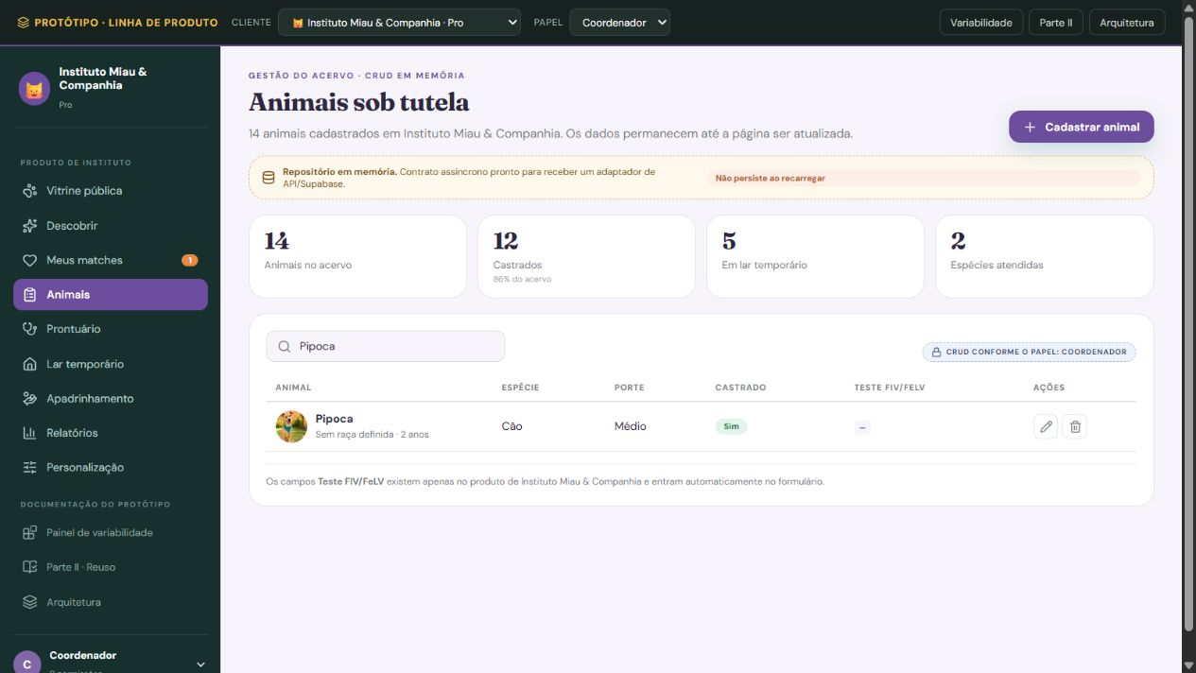
EE-09 - Excluir perfil do pet
Tipo e finalidade | EE - A ONG seleciona um pet e confirma sua exclusão. Entram a identificação do animal e a confirmação da operação.
Origem e complemento | Processo preservado da identificação preliminar de EEs. A verificação de vínculos e sua distinção em relação aos dados de entrada foram complementadas nesta adaptação. Nesta atualização de 22/10/2026, a imagem foi substituída por captura real da execução local do Laço, com cobertura parcial identificada na legenda. A identificação, os dados e a classificação continuam referentes ao MatchEngine especificado; a captura não comprova implementação integral da função.
Arquivos e itens | Lê e exclui Dados do pet e Mídias do pet no ALI-04 Perfil do pet, incluindo todos os seus atributos e referências às mídias. Antes de excluir, verifica Animal favorito no ALI-05 Favoritos e Animal no ALI-06 Matches e no ALI-08 Solicitação de adoção. Esses arquivos relacionados são somente lidos; a exclusão mantém apenas o ALI-04. Os atributos lidos ou removidos internamente não são contados como entradas independentes: o dado recebido é a identificação do pet selecionado, acompanhado do conjunto de comandos.
Resultado e classificação | Se houver favoritos, escolhas ou solicitações vinculadas, bloqueia a exclusão para preservar o histórico. Sem vínculos, remove o cadastro. É EE porque a entrada determina manutenção por exclusão de um ALI; a mensagem de confirmação pertence ao mesmo processo.
Arquivos referenciados | ALI-04 Perfil do pet; ALI-05 Favoritos; ALI-06 Matches; ALI-08 Solicitação de adoção

Arquivo / origem | Dado que cruza a fronteira | Uso no processo | DER contado
ALI-04 / ALI-05 / ALI-06 / ALI-08 | Identificação do pet selecionado | Entrada / retorno | 1
Interface / processamento | Conjunto de botões: Confirmar exclusão / Cancelar | Conjunto de comandos | 1
Interface / processamento | Pet excluído. | Consistência / resposta | 1
Interface / processamento | Exclusão bloqueada: existem favoritos, escolhas ou solicitações vinculadas. | Consistência / resposta | 1

Arquivos referenciados | Nome do grupo lógico | Uso
ALI-04 | Perfil do pet | Ver finalidade e dados descritos
ALI-05 | Favoritos | Ver finalidade e dados descritos
ALI-06 | Matches | Ver finalidade e dados descritos
ALI-08 | Solicitação de adoção | Ver finalidade e dados descritos

Contagem para PF | Arquivos referenciados | 4
Contagem para PF | Itens de dados (DER) | 4
Complexidade | Moderado
Tamanho estimado (PF) | 4

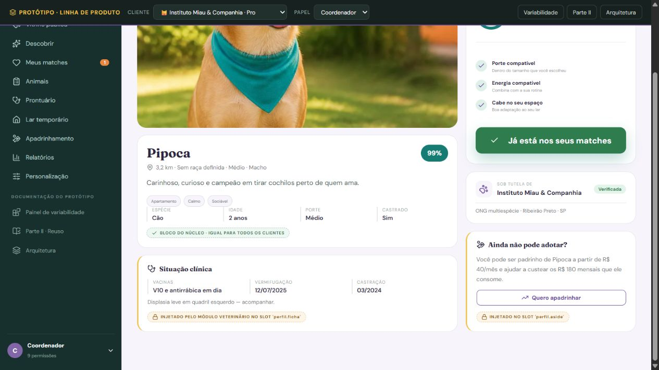
EE-10 - Registrar interesse pelo pet
Tipo e finalidade | EE - O adotante identificado confirma interesse no animal e pode informar Observação. Adotante, Animal, Compatibilidade apresentada anteriormente e Observação são dados de negócio distintos da operação. A decisão é expressa no conjunto de comandos, sem duplicar um dado adicional Escolha. Este processo reutiliza a compatibilidade já calculada e não executa um novo cálculo de matching.
Origem e complemento | Processo preservado da identificação preliminar de EEs. A manutenção conjunta de Favoritos e Matches, a unicidade e o uso da compatibilidade anterior foram explicitados nesta adaptação. Nesta atualização de 22/10/2026, a imagem foi substituída por captura real da execução local do Laço, com cobertura parcial identificada na legenda. A identificação, os dados e a classificação continuam referentes ao MatchEngine especificado; a captura não comprova implementação integral da função.
Arquivos e itens | Lê E-mail no ALI-01 Perfil do adotante, Nome da ONG no ALI-03 Perfil da ONG e Nome, Situação do pet e ONG responsável no ALI-04 Perfil do pet. Mantém no ALI-05 Favoritos: Adotante, Animal favorito, Instituição, Data em que foi salvo e Observação. Mantém no ALI-06 Matches: Adotante, Animal, Compatibilidade, Status Interesse, Data do match e Próximo passo. Animal favorito e Animal representam o mesmo pet e não são duplicados na lista de dados que atravessam a fronteira. Instituição é obtida do vínculo institucional; datas, Status e Próximo passo são definidos internamente.
Resultado e classificação | Valida a disponibilidade do pet, salva favorito e registro de escolha para o par adotante-animal sem duplicá-lo e preserva os registros existentes em uma repetição sem alteração. É um único processo de EE com ALI-05 e ALI-06 mantidos. O processamento posterior da notificação pertence à SE-07 e não cria outra contagem da EE-10.
Arquivos referenciados | ALI-01 Perfil do adotante; ALI-03 Perfil da ONG; ALI-04 Perfil do pet; ALI-05 Favoritos; ALI-06 Matches

Arquivo / origem | Dado que cruza a fronteira | Uso no processo | DER contado
ALI-05 / ALI-06 | Adotante | Entrada / retorno | 1
ALI-06 | Animal | Entrada / retorno | 1
ALI-06 | Compatibilidade | Entrada / retorno | 1
ALI-05 | Observação | Entrada / retorno | 1
Interface / processamento | Conjunto de botões: Confirmar interesse / Cancelar | Conjunto de comandos | 1
Interface / processamento | Interesse registrado. | Consistência / resposta | 1
Interface / processamento | O interesse por este animal já está registrado. | Consistência / resposta | 1

Arquivos referenciados | Nome do grupo lógico | Uso
ALI-01 | Perfil do adotante | Ver finalidade e dados descritos
ALI-03 | Perfil da ONG | Ver finalidade e dados descritos
ALI-04 | Perfil do pet | Ver finalidade e dados descritos
ALI-05 | Favoritos | Ver finalidade e dados descritos
ALI-06 | Matches | Ver finalidade e dados descritos

Contagem para PF | Arquivos referenciados | 5
Contagem para PF | Itens de dados (DER) | 7
Complexidade | Complexo
Tamanho estimado (PF) | 6

SE-05 Saída
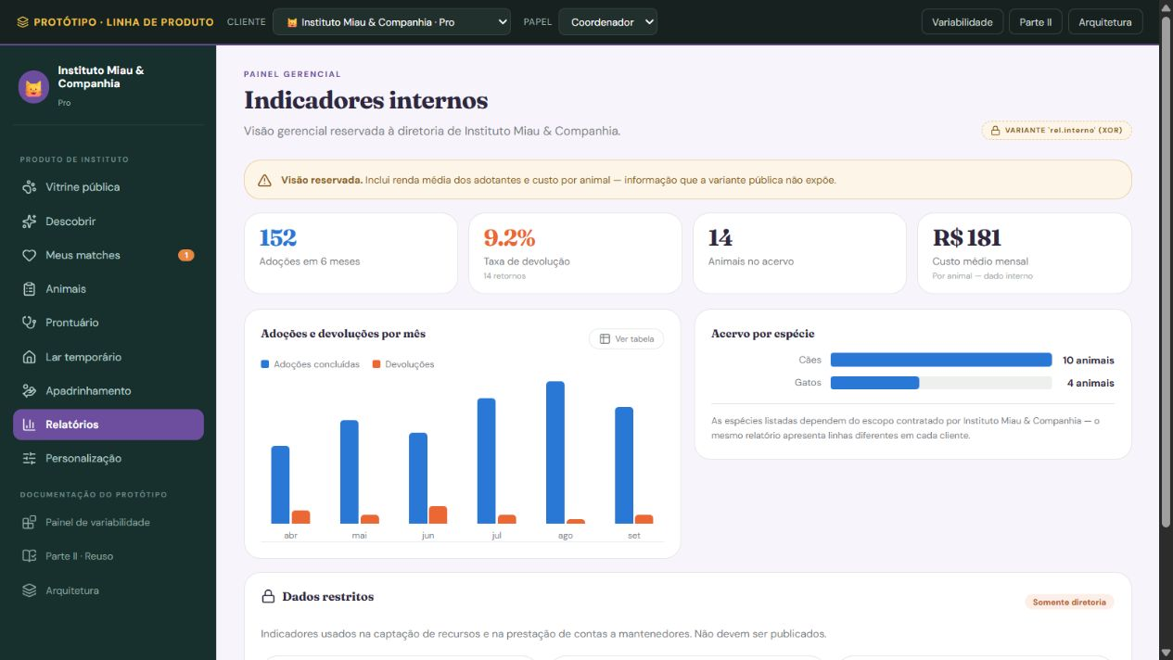
SE-05 - Indicadores de adoção da ONG
Tipo e finalidade | SE - A ONG informa instituição e período para acompanhar o estoque atual de animais e o fluxo de adoção no intervalo. A saída apresenta nome da ONG, período, pets disponíveis, matches positivos, solicitações enviadas, adoções concluídas e conversão.
Origem e complemento | SE preservada do material anterior de saídas externas, com atribuição a Gustavo Yuri. Fórmulas, vínculos, recortes temporais, tratamento de vazios e ilustração foram explicitados nesta adaptação. Nesta atualização de 22/10/2026, a imagem foi substituída por captura real da execução local do Laço, com cobertura parcial identificada na legenda. A identificação, os dados e a classificação continuam referentes ao MatchEngine especificado; a captura não comprova implementação integral da função.
ALIs e itens referenciados | Lê Nome da ONG no ALI-03 Perfil da ONG; Nome, ONG responsável e Situação do pet no ALI-04 Perfil do pet; Animal, Status e Data do match no ALI-06 Matches; ONG vinculada, Situação da solicitação, Data/hora de envio e Data/hora de conclusão no ALI-08 Solicitação de adoção. Para vincular cada match à ONG, resolve Animal para o pet e sua ONG responsável no ALI-04. Onde reside descreve a localização e não substitui esse vínculo.
Dados derivados e exemplo | Conta os pets da ONG com Situação do pet Disponível na emissão (estoque atual). Dentro do intervalo informado, conta registros de Matches pela Data do match, excluindo Status Recusado; conta solicitações pela Data/hora de envio; e conta solicitações com Situação da solicitação Concluída pela Data/hora de conclusão. Os limites são inclusivos e, no último dia, não ultrapassam a emissão. Conversão do fluxo = 100 × concluídas no período ÷ enviadas no período. Exemplo Projeto Patinhas: de 01/10/2026 00:00 até 14/10/2026 10:00, emissão no mesmo instante final, disponíveis atuais 3, matches positivos 6, enviadas 10 e concluídas 1; conversão = 10%.
Interpretação e classificação | A conversão compara fluxos do período, sem afirmar que a conclusão veio dos mesmos envios. O estoque atual é separado desses fluxos. Contagens vazias valem zero; sem envios, conversão não aplicável. É SE porque agrega registros e calcula percentual, em vez de apenas recuperar dados.
Arquivos referenciados | ALI-03 Perfil da ONG; ALI-04 Perfil do pet; ALI-06 Matches; ALI-08 Solicitação de adoção

Arquivo / origem | Dado que cruza a fronteira | Uso no processo | DER contado
ALI-03 | Nome da ONG | Entrada e saída | 1
ALI-03 / ALI-04 / ALI-06 / ALI-08 | Data inicial | Critério recebido | 1
ALI-03 / ALI-04 / ALI-06 / ALI-08 | Data final | Critério recebido | 1
ALI-03 / ALI-04 / ALI-06 / ALI-08 | Período do fluxo | Datas já contadas | 0
ALI-03 / ALI-04 / ALI-06 / ALI-08 | Data/hora de emissão | Saída da SE | 1
ALI-03 / ALI-04 / ALI-06 / ALI-08 | Pets disponíveis atuais | Saída da SE | 1
ALI-03 / ALI-04 / ALI-06 / ALI-08 | Matches positivos gerados no período | Saída da SE | 1
ALI-03 / ALI-04 / ALI-06 / ALI-08 | Solicitações enviadas no período | Saída da SE | 1
ALI-03 / ALI-04 / ALI-06 / ALI-08 | Adoções concluídas no período | Saída da SE | 1
ALI-03 / ALI-04 / ALI-06 / ALI-08 | Conversão do fluxo | Saída da SE | 1
Interface / processamento | Conjunto de ações de emissão | Comando | 1
Interface / processamento | Mensagem de validação / ausência de resultado | Resposta | 1

Arquivos referenciados | Nome do grupo lógico | Uso
ALI-03 | Perfil da ONG | Ver finalidade e dados descritos
ALI-04 | Perfil do pet | Ver finalidade e dados descritos
ALI-06 | Matches | Ver finalidade e dados descritos
ALI-08 | Solicitação de adoção | Ver finalidade e dados descritos

Contagem para PF | Arquivos referenciados | 4
Contagem para PF | Itens de dados (DER) | 11
Complexidade | Complexo
Tamanho estimado (PF) | 7

CE-05 Consulta
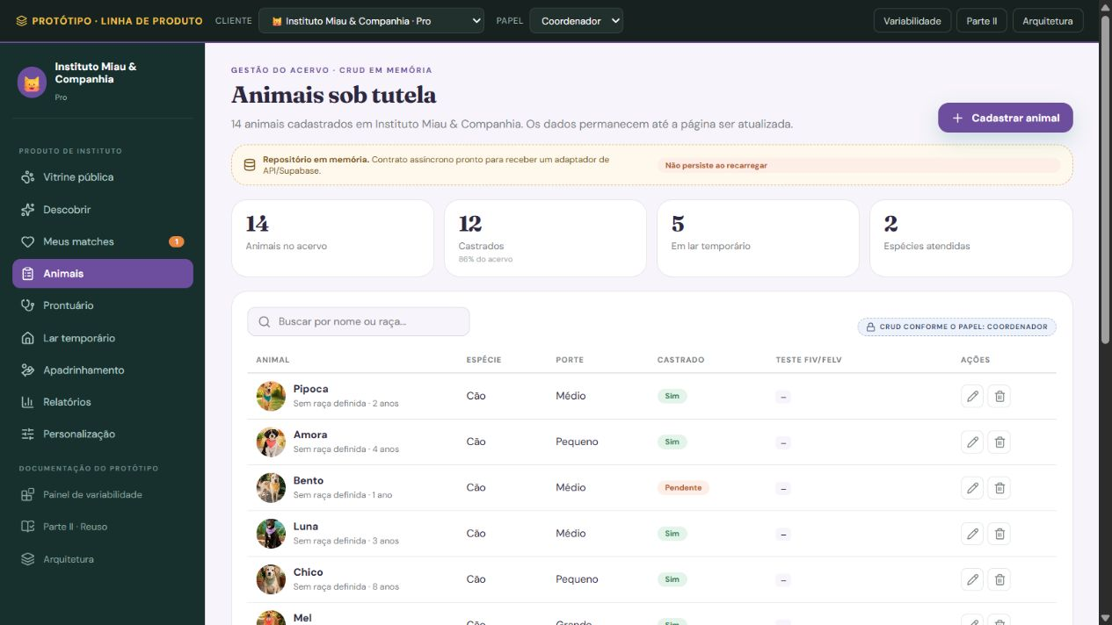
CE-05 - Consultar acervo de pets
Tipo e finalidade | CE - A ONG localiza pets de seu acervo para consultar o cadastro, sem alterá-lo. O contexto da instituição limita a consulta aos animais sob sua tutela.
Origem e complemento | Consulta organizada no material anterior a partir do ALI-04 Perfil do pet. Nesta adaptação, critérios e resultado continuam sendo etapas de uma única consulta sem derivação ou manutenção. Nesta atualização de 22/10/2026, a imagem foi substituída por captura real da execução local do Laço, com cobertura parcial identificada na legenda. A identificação, os dados e a classificação continuam referentes ao MatchEngine especificado; a captura não comprova implementação integral da função.
Entrada e critérios | A tela de entrada oferece Nome, Raça e Situação do pet. Nome e raça aceitam trecho do texto; situação aceita um valor armazenado ou qualquer situação. Campos preenchidos são combinados por E. No exemplo, Nome = Luna e Situação = Disponível; Raça fica em branco.
Arquivos e resultado | Consulta o ALI-04, usando nome, raça, situação e ONG responsável para selecionar os registros. Recupera nome, espécie, idade, raça, residência e situação para a tabela de resultado. A idade exibida é o valor cadastrado, sem cálculo a partir de nascimento. Não consulta AIE nesta operação.
Classificação e vazios | É CE porque o processo recebe critérios e devolve dados armazenados, sem calcular compatibilidade, totais ou indicadores e sem manter ALIs. As duas telas representam um único processo elementar. Se não houver correspondência, informa que nenhum pet foi encontrado. Ações de inclusão, alteração e exclusão pertencem às EEs próprias.
Arquivos referenciados | ALI-04 Perfil do pet

Arquivo / origem | Dado que cruza a fronteira | Uso no processo | DER contado
ALI-04 | ONG responsável | Critério recebido | 1
ALI-04 | Nome | Entrada e saída | 1
ALI-04 | Raça | Entrada e saída | 1
ALI-04 | Situação do pet | Entrada e saída | 1
ALI-04 | Espécie | Saída da CE | 1
ALI-04 | Idade | Saída da CE | 1
ALI-04 | Onde reside | Saída da CE | 1
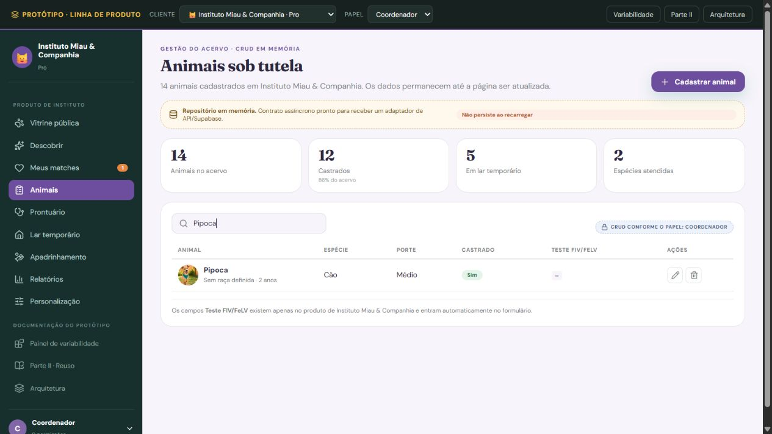
Interface / processamento | Conjunto de ações de consulta | Comando | 1
Interface / processamento | Mensagem de validação / ausência de resultado | Resposta | 1

Arquivos referenciados | Nome do grupo lógico | Uso
ALI-04 | Perfil do pet | Ver finalidade e dados descritos

Contagem para PF | Arquivos referenciados | 1
Contagem para PF | Itens de dados (DER) | 9
Complexidade | Simples
Tamanho estimado (PF) | 3

CE-06 Consulta
CE-06 - Consultar favoritos
Tipo e finalidade | CE - O adotante consulta os pets que salvou e as observações registradas. O processo exibe favoritos individuais, sem ordenar por popularidade ou produzir um ranking.
Origem e complemento | Consulta organizada no material anterior a partir do ALI-05 Favoritos. Nesta adaptação, o resultado individual permanece sem ranking, score, contagem ou manutenção. Nesta atualização de 22/10/2026, a imagem foi substituída por captura real da execução local do Laço, com cobertura parcial identificada na legenda. A identificação, os dados e a classificação continuam referentes ao MatchEngine especificado; a captura não comprova implementação integral da função.
Entrada e critérios | A entrada usa Adotante, identificado pelo e-mail da sessão, e Instituição. O vínculo com o adotante é obrigatório; a instituição pode ser informada para restringir a lista ou deixada sem filtro. No exemplo, adotante ana@example.com e instituição Projeto Patinhas são combinados por E.
Arquivos e resultado | Lê Adotante, Animal favorito, Instituição, Data em que foi salvo e Observação no ALI-05 Favoritos e recupera Nome no ALI-04 Perfil do pet para identificar Animal favorito. Apresenta Animal favorito, Instituição, Data em que foi salvo e Observação exatamente como armazenados. Não calcula prazo, compatibilidade, quantidade ou posição. Não referencia AIE.
Classificação e vazios | É CE porque recebe critérios e retorna dados armazenados sem derivação ou manutenção. Entrada e resultado integram um único processo. Se a seleção estiver vazia, informa que não há favoritos para os critérios. Registrar interesse corresponde à EE-10; gerar o ranking agregado corresponde à SE-06.
Arquivos referenciados | ALI-05 Favoritos; ALI-04 Perfil do pet

Arquivo / origem | Dado que cruza a fronteira | Uso no processo | DER contado
ALI-05 | Adotante | Critério recebido | 1
ALI-05 | Instituição | Entrada e saída | 1
ALI-05 | Animal favorito | Saída da CE | 1
ALI-05 | Data em que foi salvo | Saída da CE | 1
ALI-05 | Observação | Saída da CE | 1
Interface / processamento | Conjunto de ações de consulta | Comando | 1
Interface / processamento | Mensagem de validação / ausência de resultado | Resposta | 1

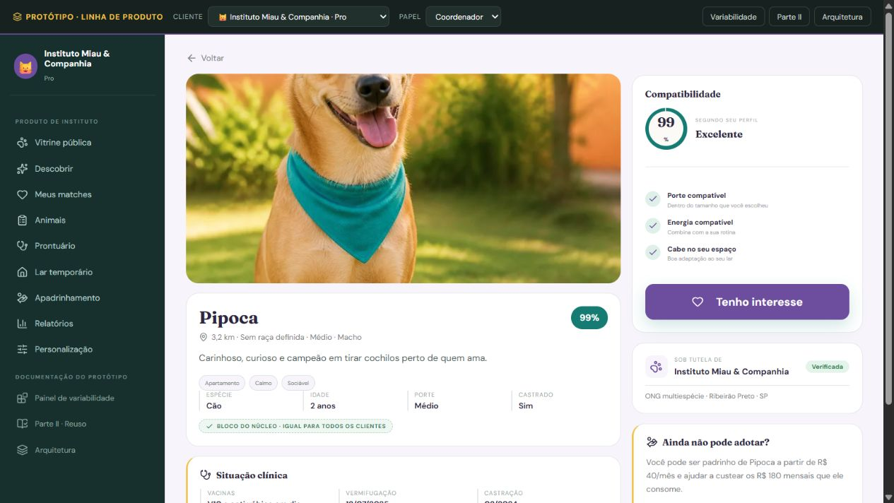
Arquivos referenciados | Nome do grupo lógico | Uso
ALI-05 | Favoritos | Ver finalidade e dados descritos
ALI-04 | Perfil do pet | Ver finalidade e dados descritos

Contagem para PF | Arquivos referenciados | 2
Contagem para PF | Itens de dados (DER) | 7
Complexidade | Moderado
Tamanho estimado (PF) | 4

